Лист1
ТЗ-0088

1
 | Документ ТЗ
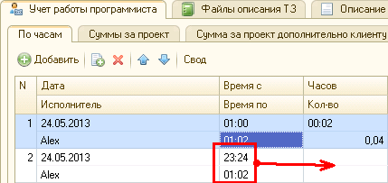

 | сделать возможным заносить период времени захватывающий границу суток и правильно рассчитать количество часов

2
 | Отчет по зарплате не на СКД

 | Для выбора вариантов сделать соотвествующее кол-во кнопок

 | Вариант формирования №1 - назвать его:
 |  | По датам из ТЗ - кратко

 | Шапка:
 | Период формирования
 | Сотрудник\Сотрудники
 | Валюта

 | Сотрудник: |  |  |  | Петров И.К. |  |  |  |  |  | на начало: | Остаток |  |  |  |  | валюта: Рубль
 |  |  |  |  |  |  |  |  |  |  |  | -109.00р. |  |  |  |  | на конец:
 |  | Дата |  |  |  | Документ |  |  |  |  |  |  | Приход | Расход |  | Остаток
 |  | 2012-07-14 |  |  |  | ТЗ-0001 |  |  |  |  |  |  | 235.89р. |  |  | -344.89р.
 |  | 2012-07-15 |  |  |  | РасходДенег №01 |  |  |  |  |  |  |  | 180.00р. |  | -164.89р.

 |  |  |  |  |  |  |  |  |  |  |  |  | 235.89р. | 180.00р.

 |  |  |  |  |  |  |  |  |  |  |  |  |  |  | ИТОГО остаток: | -164.89р.

 | Описание полей:
 |  | Шапка:
 |  |  | Период формирования - открыть стандартный диалог, где можно выбрать дату, квартал, период и так далее - стандартно

 |  |  | Сотрудник\Сотрудники - выбрать одного сотрудника или группу сотрудников. Если несколько сотрудников, то сформировать несколько отчетов

 |  |  | Валюта - выбрать валюту формирования отчета. Пересчитать данные по курсу.

 |  | Табличная часть:
 |  |  | тут все логично - не описываю

 | Вариант формирования №2 - назвать его:
 |  | По датам из ТЗ - подробно

 | Шапка:
 | Период формирования
 | Сотрудник\Сотрудники
 | Валюта

 | Сотрудник: |  |  |  | Петров И.К. |  |  |  |  |  | на начало: | Остаток |  |  |  |  | валюта: Рубль
 |  |  |  |  |  |  |  |  |  |  |  | -109.00р. |  |  |  |  | на конец:
 |  | Дата |  |  |  | Документ |  |  |  |  |  |  | Приход | Расход |  | Остаток
 |  | 2012-07-14 |  |  |  | ТЗ-0001 |  |  |  |  |  |  | 750.00р. |  |  | -859.00р.
 |  |  |  | дата |  |  | часов |  | кол-во |  |  | тариф | сумма
 |  |  |  | 2013-07-18 |  |  | 0:30:00 |  | 0.5 |  |  | 500 | 250
 |  |  |  | 2013-08-24 |  |  | 0:15:00 |  | 0.25 |  |  | 500 | 125
 |  |  |  | 2013-09-02 |  |  | 0:45:00 |  | 0.75 |  |  | 500 | 375

 |  | 2012-07-15 |  |  |  | РасходДенег №01 |  |  |  |  |  |  |  | 180.00р. |  | -679.00р.

 |  |  |  |  |  |  |  |  |  |  |  |  | 750.00р. | 180.00р.

 |  |  |  |  |  |  |  |  |  |  |  |  |  |  | ИТОГО остаток: | -679.00р.

 |  | Данные для подробной таблицы можно получить из двух списков документа ТЗ:

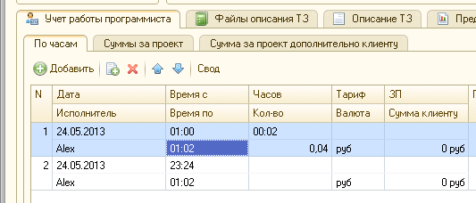
 |  |  | По часам
 |  |  | Суммы за проект

 | В случае, если данные будут получены из списка Суммы за проект, то заполнены будут только дата и сумма

 | Вариант формирования №3 - назвать его:
 |  | По фактическим датам

 | Шапка:
 | Период формирования
 | Сотрудник\Сотрудники
 | Валюта

 | Сотрудник: |  |  |  | Петров И.К. |  |  |  |  |  | на начало: | Остаток |  |  |  |  | валюта: Рубль
 |  |  |  |  |  |  |  |  |  |  |  | -109.00р. |  |  |  |  | на конец:
 |  | Дата |  |  |  | ТЗ |  | часов |  | кол-во |  | тариф | Приход | Расход |  | Остаток
 |  | 2013-07-18 |  |  |  | ТЗ-0001 |  | 0:30:00 |  | 0.5 |  | 500 | 250.00р. |  |  | -359.00р.
 |  | 2013-08-24 |  |  |  | ТЗ-0001 |  | 0:15:00 |  | 0.25 |  | 500 | 125.00р. |  |  | -484.00р.
 |  | 2013-09-02 |  |  |  | ТЗ-0001 |  | 0:45:00 |  | 0.75 |  | 500 | 375.00р. |  |  | -859.00р.
 |  | 2012-07-15 |  |  |  | РасходДенег №01 |  |  |  |  |  |  |  | 180.00р. |  | -679.00р.

 |  |  |  |  |  |  |  |  |  |  |  |  | 750.00р. | 180.00р.

 |  |  |  |  |  |  |  |  |  |  |  |  |  |  | ИТОГО остаток: | -679.00р.

